MENU
系统名（System） |  | GKL |  | 作成日： |  | 2019/1/7 | 改修日： |  | 2019/1/29
业务名 |  | Main |  | 机能名 |  | MENU | 画面 |  | Default.aspx

概要
 | 各个画面迁移

构成

MENU
各个画面迁移
各个画面迁移
各个画面

APP Download

APP

画面

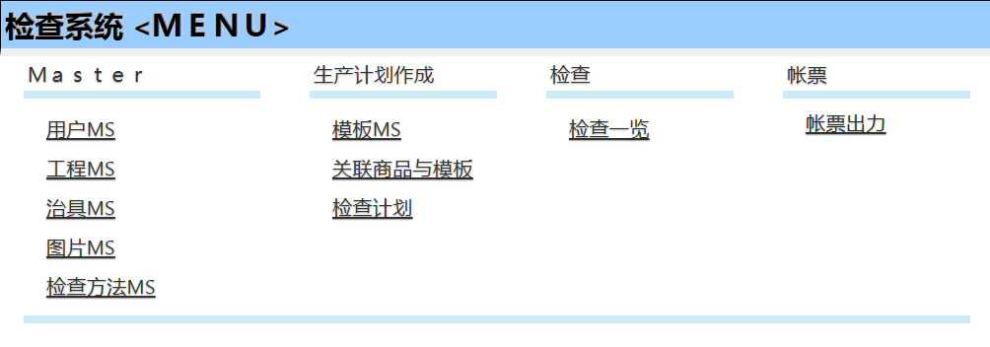

机能详细

 | 项目 |  | TYPE |  | 处理 |  |  | MARK
 | 用户MS |  | Link |  | 画面迁移
 | 工程MS |  | Link |  | 画面迁移
 | 治具MS |  | Link |  | 画面迁移
 | 图片MS |  | Link |  | 图片导入APP下载 |  |  | .Net
 | 检查方法MS |  | Link |  | 画面迁移
 | 模板MS |  | Link |  | 画面迁移
 | 关联商品与模板 |  | Link |  | 画面迁移
 | 检查计划 |  | Link |  | 画面迁移
 | 检查一览 |  | Link |  | 画面迁移
 | 帐票出力 |  | Link |  | PDF作成用 EXCEL下载 |  |  | Excel

用户MS
系统名（System） |  |  | GKL |  | 作成日： |  |  |  | 2019/1/7 | 改修日： |  | 2019/1/29
业务名 |  |  | Master |  | 机能名 |  |  |  | 用户MS | 画面 |  | m_user.aspx

概要
 | 用户MS 维护

构成

MENU
用户MS画面

m_user

画面
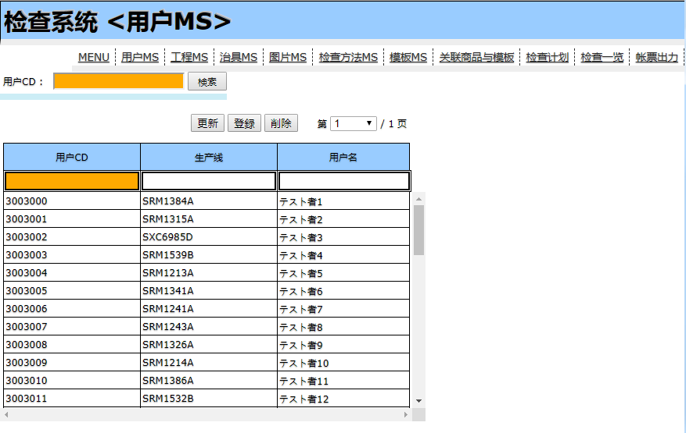

机能详细

 | NO | 项目 |  | TYPE |  | I/O | 处理 |  |  |  | MARK
 | 1 | 用户CD KEY |  | Text |  | I
 | 2 | 用户CD |  | Text |  | I |  |  |  |  | m_user 对应数据
 | 3 | 生产线 |  | Text |  | I |  |  |  |  | m_user 对应数据
 | 4 | 用户名 |  | Text |  | I |  |  |  |  | m_user 对应数据
 | 5 | 用户CD |  | Lable |  | O | 表示
 | 6 | 生产线 |  | Lable |  | O | 表示
 | 7 | 用户名 |  | Lable |  | O | 表示
 | 8 | 检索 |  | Button |  |  | 一览数据取得，表示

 |  |  |  |  |  |  |  | 表 | m_user
 |  |  |  |  |  |  |  | 项目 | 全
 |  |  |  |  |  |  |  | 条件 | m_user.user_cd LIKE %用户CD KEY%

 | 9 | 更新 |  | Button

 |  |  |  |  |  |  |  | 表 | m_user
 |  |  |  |  |  |  |  | 项目 | 全
 |  |  |  |  |  |  |  | 条件 | m_user.user_cd = 选择行.用户CD

 | 10 | 登录 |  | Button

 |  |  |  |  |  |  |  | 表 | m_user
 |  |  |  |  |  |  |  | 项目 | 2~4

 | 11 | 删除 |  | Button

 |  |  |  |  |  |  |  | 表 | m_user
 |  |  |  |  |  |  |  | 条件 | m_user.user_cd = 选择行.用户CD

 | 12 | 共通LINK |  | Link |  |  | 画面迁移
 | 13 | 翻页 |  |  |  |  | 每页 200条数据 ，显示对应页的数据

工程MS
系统名（System） |  |  | GKL |  | 作成日： |  |  |  | 2019/1/7 | 改修日： |  | 2019/1/29
业务名 |  |  | Master |  | 机能名 |  |  |  | 工程MS | 画面 |  | m_project.aspx

概要
 | 工程MS 维护

构成

MENU
工程MS画面

m_project

画面

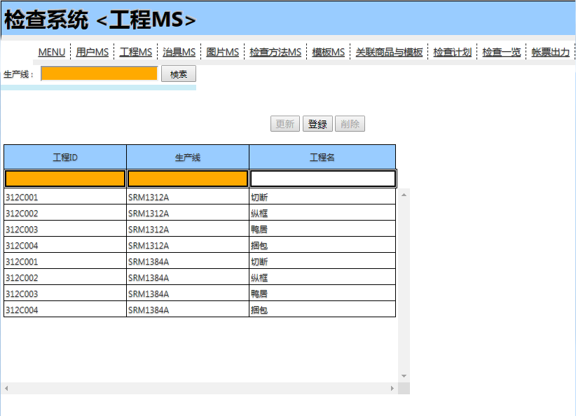

机能详细

 | NO | 项目 |  | TYPE |  | I/O | 处理 |  |  |  | MARK
 | 1 | 生产线 KEY |  | Text |  | I
 | 2 | 工程ID |  | Text |  | I |  |  |  |  | Table 对应数据
 | 3 | 生产线 |  | Text |  | I |  |  |  |  | Table 对应数据
 | 4 | 工程名 |  | Text |  | I |  |  |  |  | Table 对应数据
 | 5 | 工程ID |  | Lable |  | O | 表示
 | 6 | 生产线 |  | Lable |  | O | 表示
 | 7 | 工程名 |  | Lable |  | O | 表示
 | 8 | 检索 |  | Button |  |  | 一览数据取得，表示

 |  |  |  |  |  |  |  | 表 | m_project
 |  |  |  |  |  |  |  | 项目 | 全
 |  |  |  |  |  |  |  | 条件 | m_project.line_id = 选择行.生产线

 | 9 | 更新 |  | Button

 |  |  |  |  |  |  |  | 表 | m_project
 |  |  |  |  |  |  |  | 项目 | 全
 |  |  |  |  |  |  |  | 条件 | m_user.line_id = 选择行.生产线

 | 10 | 登录 |  | Button

 |  |  |  |  |  |  |  | 表 | m_project
 |  |  |  |  |  |  |  | 项目 | 2~4

 | 11 | 删除 |  | Button

 |  |  |  |  |  |  |  | 表 | m_project
 |  |  |  |  |  |  |  | 条件 | m_user.line_id = 选择行.生产线

 | 12 | 共通LINK |  | Link |  |  | 画面迁移

治具MS
系统名（System） |  |  | GKL |  |  | 作成日： |  |  |  | 2019/1/7 | 改修日： |  | 2019/1/29
业务名 |  |  | Master |  |  | 机能名 |  |  |  | 治具MS | 画面 |  | m_tools.aspx

概要
 | 治具MS 维护

构成

MENU
治具MS画面

m_tools

画面

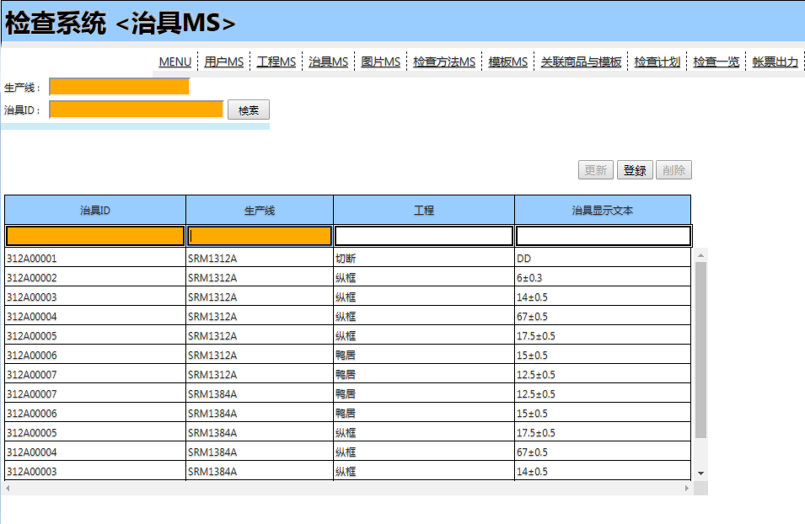

可扫描

可扫描

机能详细

 | NO | 项目 |  | TYPE |  |  | I/O | 处理 |  |  |  | MARK
 | 1 | 生产线 KEY |  | Text |  |  | I
 | 2 | 治具ID KEY |  | Text |  |  | I |  |  |  |  | Table 对应数据
 | 3 | 治具ID |  | Text |  |  | I |  |  |  |  | Table 对应数据
 | 4 | 生产线 |  | Text |  |  | I |  |  |  |  | Table 对应数据
 | 5 | 工程 |  | Text |  |  | I |  |  |  |  | Table 对应数据
 | 6 | 治具显示文本 |  | Text |  |  | I
 | 7 | 治具ID |  | Lable |  |  | O | 表示
 | 8 | 生产线 |  | Lable |  |  | O | 表示
 | 9 | 工程 |  | Lable |  |  | O | 表示
 | 10 | 治具显示文本 |  | Lable |  |  | O
 | 11 | 检索 |  | Button |  |  |  | 一览数据取得，表示

 |  |  |  |  |  |  |  |  | 表 | m_tools
 |  |  |  |  |  |  |  |  | 项目 | 全
 |  |  |  |  |  |  |  |  | 条件 | m_tools.line_id like 生产线 KEY | 如果输入
 |  |  |  |  |  |  |  |  | 条件 | AND m_tools.tool_id = 治具ID KEY | 如果输入

 | 12 | 更新 |  | Button

 |  |  |  |  |  |  |  |  | 表 | m_tools
 |  |  |  |  |  |  |  |  | 项目 | 全
 |  |  |  |  |  |  |  |  | 条件 | m_user.line_id = 选择行.生产线
 |  |  |  |  |  |  |  |  | 条件 | AND m_tools.line_id = 选择行.治具ID

 | 13 | 登录 |  | Button

 |  |  |  |  |  |  |  |  | 表 | m_tools
 |  |  |  |  |  |  |  |  | 项目 | 3～6

 | 14 | 删除 |  | Button

 |  |  |  |  |  |  |  |  | 表 | m_tools
 |  |  |  |  |  |  |  |  | 条件 | m_user.line_id = 选择行.生产线
 |  |  |  |  |  |  |  |  | 条件 | AND m_tools.line_id = 选择行.治具ID

 | 15 | 共通LINK |  | Link |  |  |  | 画面迁移

机能详细

 | 返回Button
 |  | MENU画面返回

 | PAGE LOAD
 |  | 治具数据一览 取得 全件

 | 检索
 |  | 治具数据一览 取得
 |  | 条件： | 生产线 |  | 如果输入 |  | ‘=
 |  |  | 治具ID |  | 如果输入 |  | LIKE
 | 更新
 |  | 选择行的数据 更新成 输入的数据

 | 删除
 |  | 删除选择行的数据

 | 登录
 |  | 输入的数据登录

图片MS
画面名： |  | 图片MS |  |  | 作成日： | 2019/01/07 作成

画面
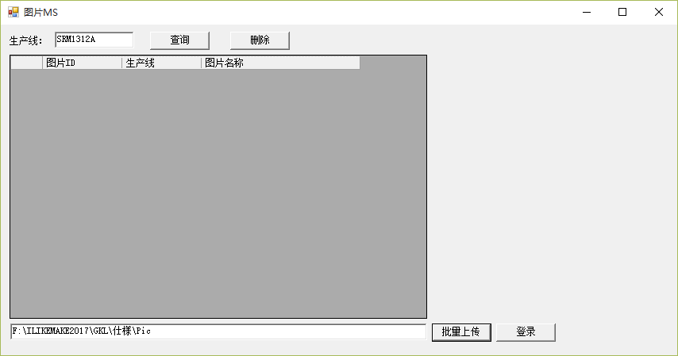

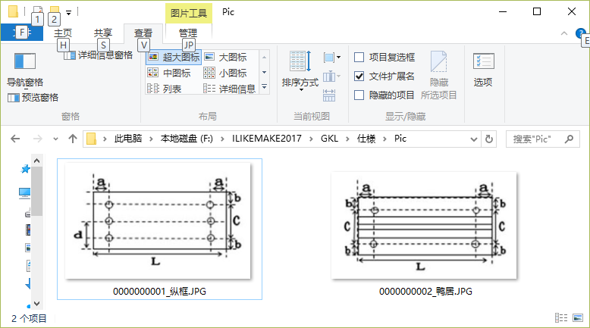

机能概要
 | 图片MS维护
m_picture
图片MS

机能详细

 | 查询
 |  | 条件： 生产线 |  | 生产线下所有数据取得

 | 行选择
 |  | 显示对应的图片

 | 删除
 |  | 删除选择行的数据

 | 批量上传
 |  | 选择要上传图片的文件夹

 | 登录
 |  | 把文件夹中的图片 上传到数据库中
 |  | 登录方法：
 |  |  | 图片ID ： 图片文件名【_】以前的文字
 |  |  | 生产线： 画面的生产线
 |  |  | 文件名：文件名
 |  |  | 文件内容：图片的2进制内容

检查方法MS
画面名： |  | 检查方法MS |  |  |  |  |  |  | 作成日： | 2019/01/07 作成

画面

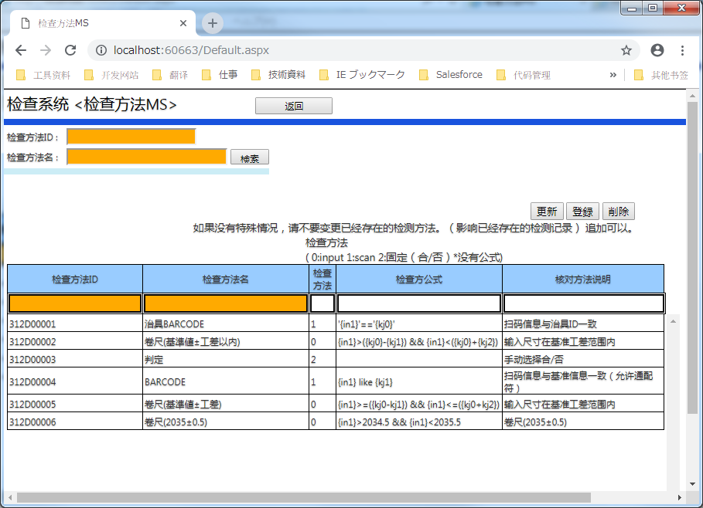

机能概要
 | 检查方法MS维护
m_check_method
检查方法MS

机能详细

 | 返回Button
 |  | MENU画面返回

 | PAGE LOAD
 |  | 检查方法据一览 取得 全件

 | 检索
 |  | 检查方法数据一览 取得
 |  | 条件： |  | 检查方法ID |  | 如果输入了
 |  |  |  | 检查方法名 |  | 如果输入了

 | 更新
 |  | 选择行的数据 更新成 输入的数据

 | 删除
 |  | 删除选择行的数据

 | 登录 |  |  |  |  |  |  |  |  |  |  | 312D00001 | 治具BARCODE | 1 | '{in1}'=='{kj0}' | 扫码信息与治具ID一致
 |  | 输入的数据登录 |  |  |  |  |  |  |  |  |  | 312D00002 | 卷尺(基準値±工差以内) | 0 | parseFloat({in1})>(parseFloat({kj0})-parseFloat({kj1})) && parseFloat({in1})<(parseFloat({kj0})+parseFloat({kj2})) | 输入尺寸在基准工差范围内
 |  |  |  |  |  |  |  |  |  |  |  | 312D00003 | 判定 | 2 |  | 手动选择合/否
 | 翻页 |  |  |  |  |  |  |  |  |  |  | 312D00004 | BARCODE | 1 | (/{kj0}/gi).test('{in1}') | 扫码信息与基准信息一致（允许通配符）
 |  | 每页 200条数据 ，显示对应页的数据 |  |  |  |  |  |  |  |  |  | 312D00005 | 卷尺(基準値±工差以内) >= <= | 0 | parseFloat({in1})>=(parseFloat({kj0})-parseFloat({kj1})) && parseFloat({in1})<=(parseFloat({kj0})+parseFloat({kj2})) | 输入尺寸在基准工差范围内

追加说明
 |  | 检查方法
 |  |  | ( 0:input 1:scan 2:固定（合/否）*没有公式)

 |  | 检查方公式 例
 |  |  | 文字类型相等
 |  |  | 数字比较

 |  |  | 312D00001 |  | 治具BARCODE |  | 1 | '{in1}'=='{kj0}' |  |  | 扫码信息与治具ID一致
 |  |  | 312D00002 |  | 卷尺(基準値±工差以内) |  | 0 | parseFloat({in1})>(parseFloat({kj0})-parseFloat({kj1})) && parseFloat({in1})<(parseFloat({kj0})+parseFloat({kj2})) |  |  | 输入尺寸在基准工差范围内
 |  |  | 312D00003 |  | 判定 |  | 2 |  |  |  | 手动选择合/否
 |  |  | 312D00004 |  | BARCODE |  | 1 | (/{kj0}/gi).test('{in1}') |  |  | 扫码信息与基准信息一致（允许通配符）
 |  |  | 312D00005 |  | 卷尺(基準値±工差以内) >= <= |  | 0 | parseFloat({in1})>=(parseFloat({kj0})-parseFloat({kj1})) && parseFloat({in1})<=(parseFloat({kj0})+parseFloat({kj2})) |  |  | 输入尺寸在基准工差范围内

模板MS
画面名： |  | 模板MS |  |  |  |  | 作成日： | 2019/01/07 作成

画面
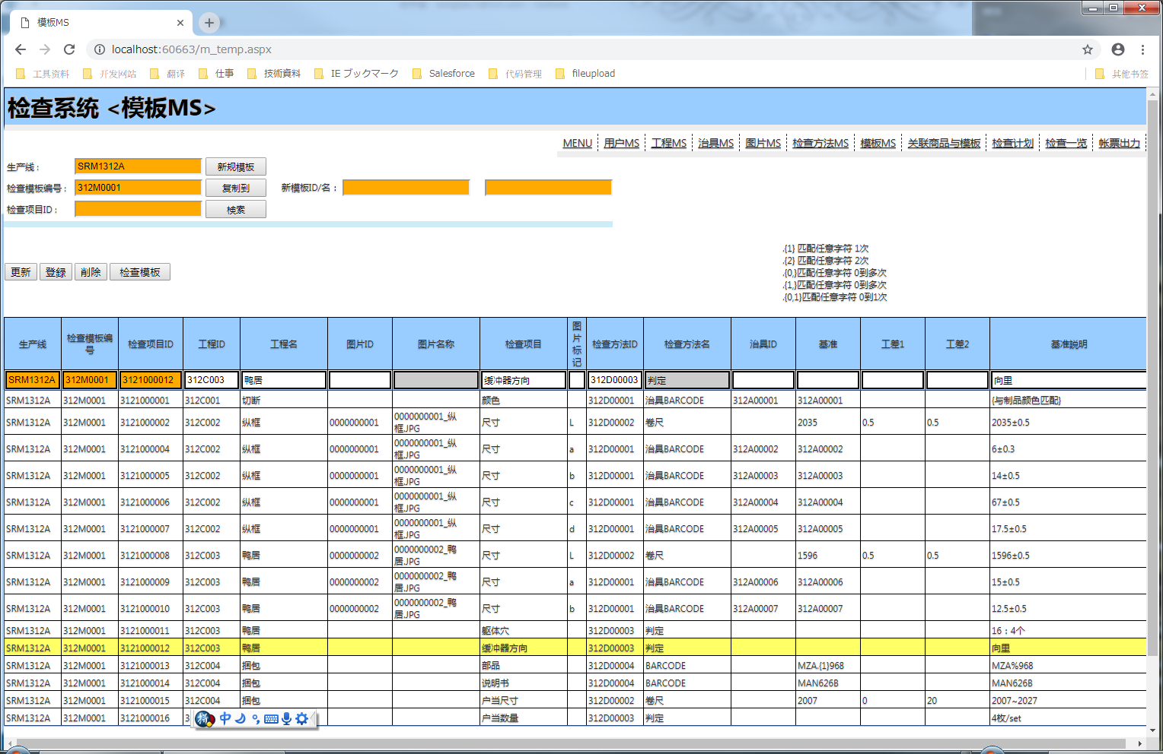

机能概要
 | 模板MS维护
m_temp_name
模板MS
m_temp

m_project

m_check_method

m_tools

m_picture

机能详细

 | 返回Button
 |  | MENU画面返回

 | PAGE LOAD
 |  | 没有操作

 | 检索
 |  | 检查方法数据一览 取得
 |  | 条件： |  | 生产线 | 必须
 |  |  |  | 模板编号 | 如果输入了

 | 新规模板

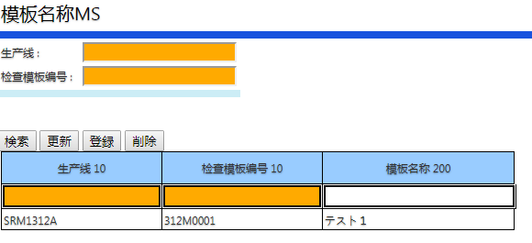

 |  |  | 打开模板名称维护画面，为一个编号 设置对应的 模板名称

 | 更新
 |  | 选择行的数据 更新成 输入的数据

 | 删除
 |  | 删除选择行的数据

 | 登录
 |  | 输入的数据登录

如果有错误 会显示
 | 检查模板
 |  | 检查当前的模板是否 符合规则

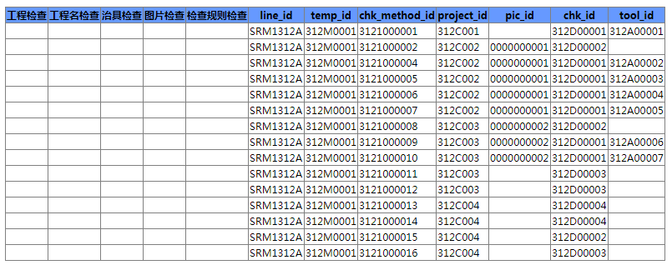

 | 复制到
 |  | 把当前模板 复制到一个新的ID下 |  |  |  | 新的模板ID 必须是已经登陆过名称的

 | 关于 基准值 公差 通配符的使用

 |  | 前提：当检查规则是下面这个的时候

 |  | 那么基准值如果需要 通配符 参照下面 （类似 * 的意思）

 |  |  | .{1} 匹配任意字符 1次
 |  |  | .{2} 匹配任意字符 2次
 |  |  | .{0,}匹配任意字符 0到多次
 |  |  | .{1,}匹配任意字符 0到多次
 |  |  | .{0,1}匹配任意字符 0到1次

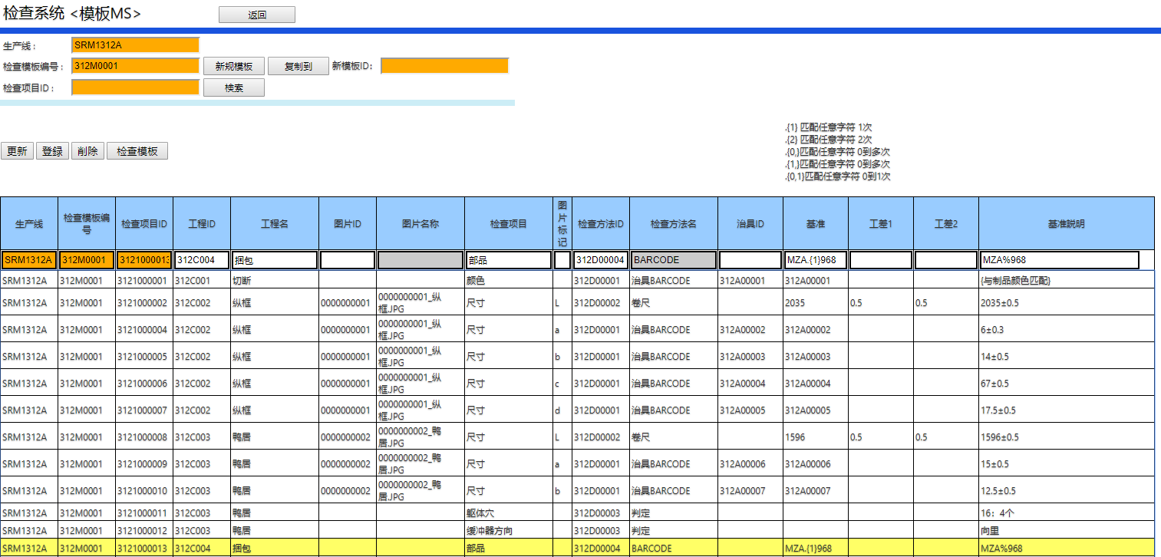
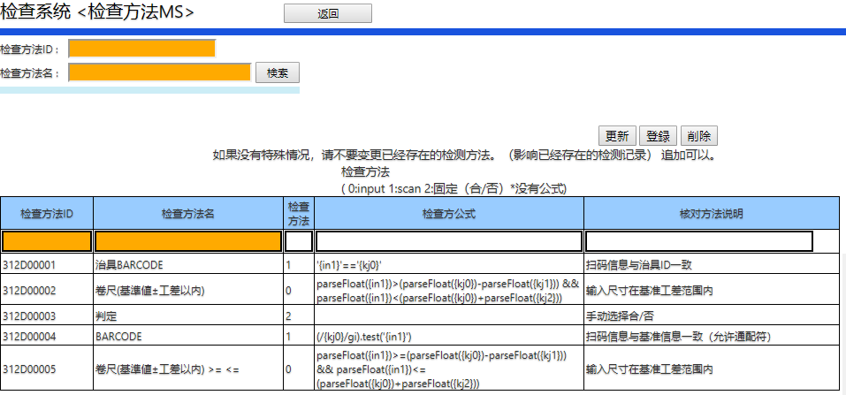

 | 选择文件
 |  | 选择要导入的CSV

 | CSV作成用 参照
 |  | 下载CSV作成的 APP
 |  | 用这个 Excel 去作成 CSV （避免出现文档格式不对的问题）

关联商品与模板
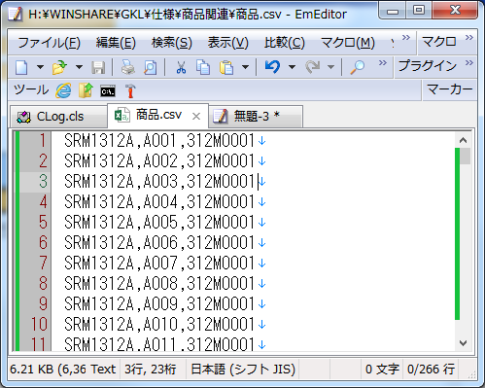
画面名： |  | 关联商品与模板 |  |  |  |  | 作成日： | 2019/1/18 作成

画面

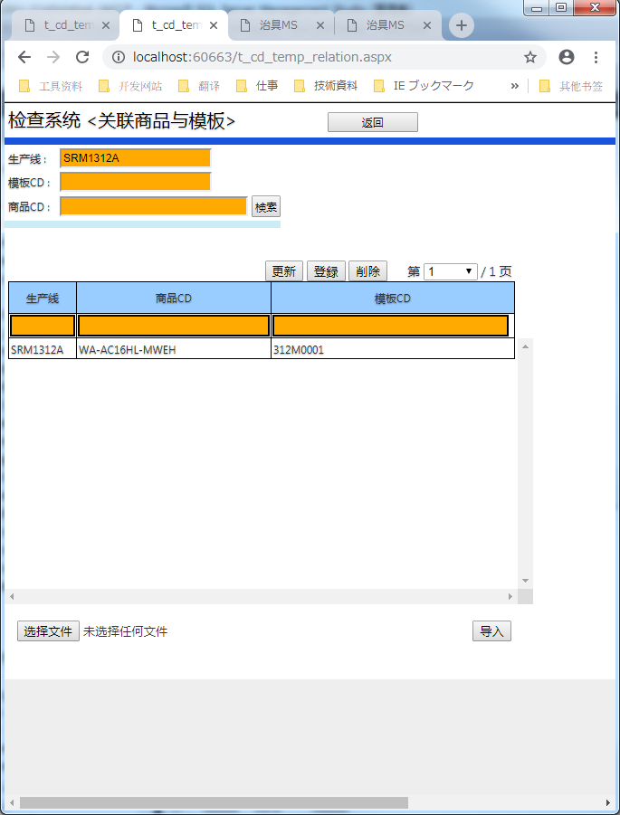
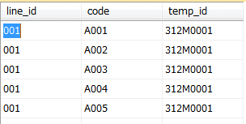

数据文件
机能概要
 | 关联商品与模板维护
t_cd_temp_relation

关联商品与模板
 |  |  |  |  |  | 主要使用导入功能，因为文件中有生产线 ，所以这个机能可以导入其他生产线的数据

机能详细

 | 返回Button
 |  | MENU画面返回

 | 检索
 |  | 用户数据一览 取得
 |  | 条件： |  | 生产线 或 模板CD 任意一个
 |  |  |  | 商品CD | 任意
 | 更新
 |  | 选择行的数据 更新成 输入的数据

 | 删除
 |  | 删除选择行的数据

 | 登录
 |  | 输入的数据登录

 | 翻页
 |  | 每页 200条数据 ，显示对应页的数据

 | 导入
 |  | 选择的文件 导入到DB中

 |  | 文件格式
 |  |  | 生产线，商品CD，模板CD

检查计划
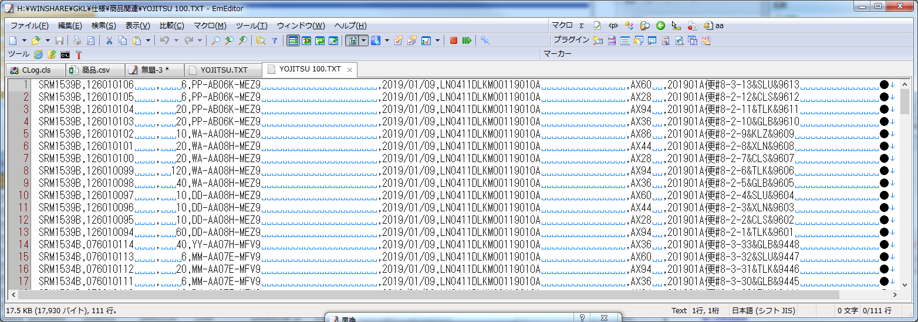
画面名： |  | 检查计划 |  |  | 作成日： | 2019/01/07 作成

画面

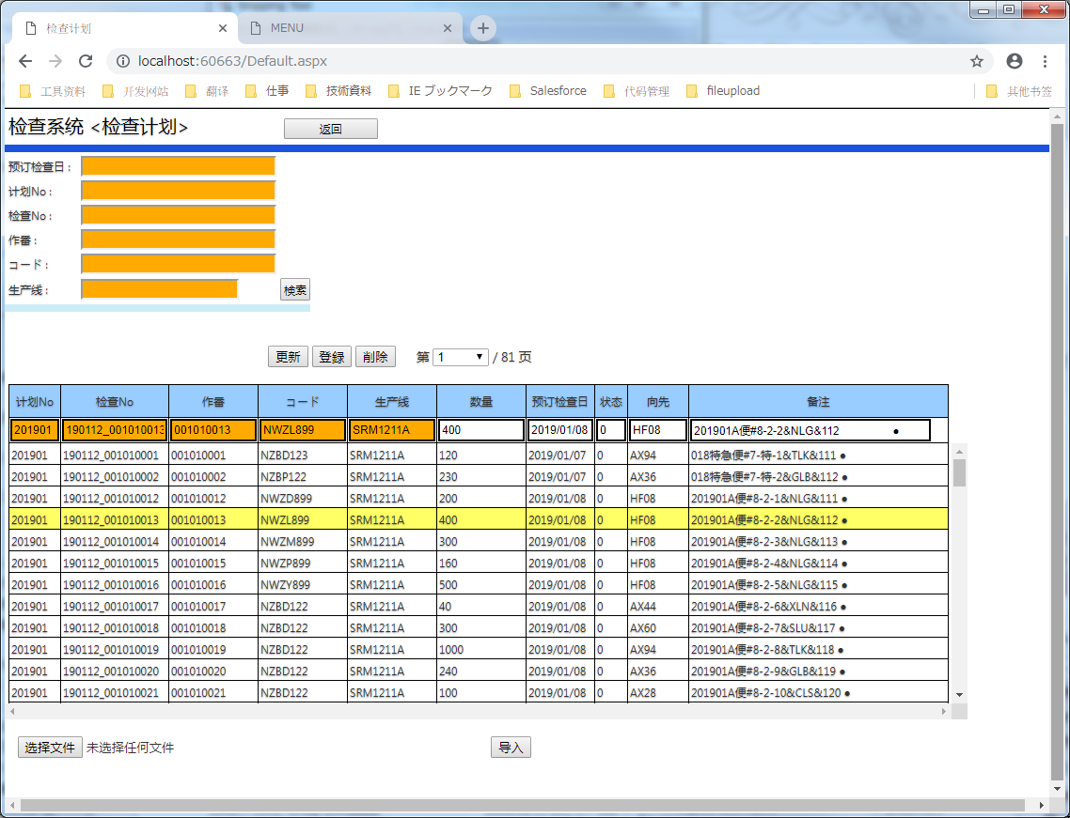
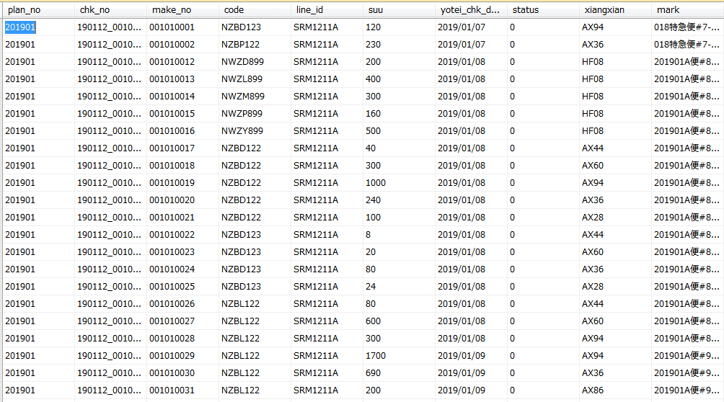

数据文件
机能概要
 | 检查计划维护

t_check_plan
检查计划
 |  |  |  |  | 主要使用导入功能，因为文件中有生产线 ，所以这个机能可以导入其他生产线的数据

机能详细

 | 返回Button
 |  | MENU画面返回

 | PAGE LOAD
 |  | 没有处理

 | 检索
 |  | 预订检查日 : |  | 任意
 |  | 计划No : |  | 任意
 |  | 检查No : |  | 任意
 |  | 作番 : |  | 任意
 |  | コード : |  | 任意
 |  | 生产线 : |  | 任意

 | 更新
 |  | 选择行的数据 更新成 输入的数据

 | 删除
 |  | 删除选择行的数据

 | 登录
 |  | 输入的数据登录

 | 翻页
 |  | 每页 200条数据 ，显示对应页的数据

 | 导入

 |  | 选择的文件 导入到DB中

 |  | 文件格式
 |  |  | 计划No,检查No,作番,コード,生产线,数量,预订检查日,状态,向先,备注

检查一览
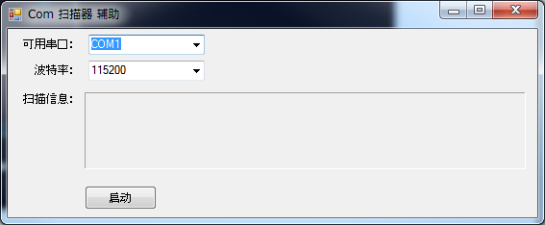
画面名： |  | 检查一览 |  |  |  |  |  |  |  | 作成日： | 2019/1/18 作成

画面
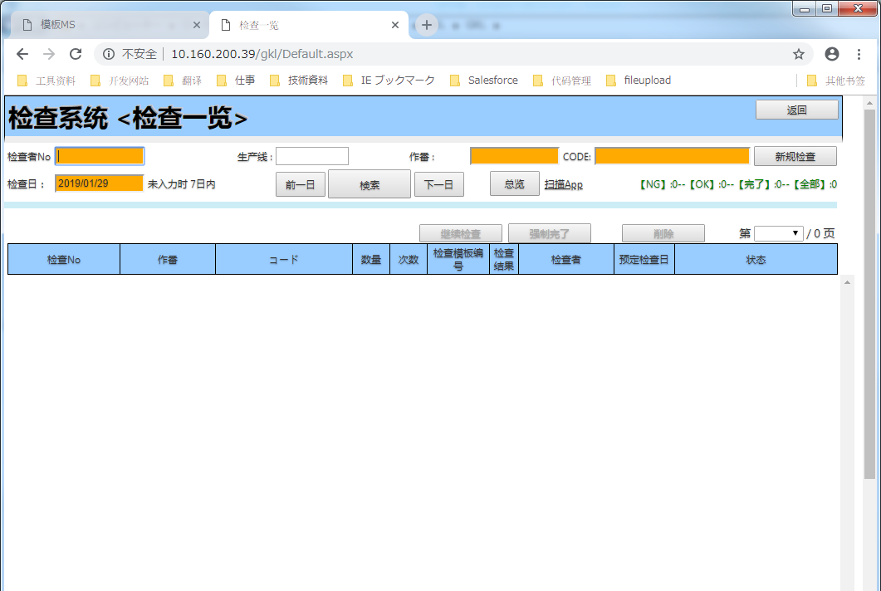

机能概要
 | 从生产计划 ， 生成检查结果 和 检查明细的基础数据
t_check_result
检查一览
t_check_ms

t_check_result
t_check_plan

机能详细

 | 返回Button
 |  | MENU画面返回

 | PAGE LOAD
 |  | 没有处理

 | 翻页
 |  | 每页 200条数据 ，显示对应页的数据

 | 检索
 |  | 用户数据一览 取得
 |  | 条件： |  | 生产线
 |  |  |  | 检查日 |  | 任意 | 未输入 默认 7日以内

 |  | 取得方法
 |  |  |  | 计划数据（没有检查过）
 |  |  |  |  | 检查计划的数据（t_check_plan） 且在 检查结果不存在
 |  |  |  | UNION
 |  |  |  |  | 检查结果数据
 |  | 项目说明

 |  |  |  | 检查No
 |  |  |  |  | 计划数据（没有检查过）的场合
 |  |  |  |  |  | 检查No + ‘_1'
 |  |  |  |  | 检查结果数据场合
 |  |  |  |  |  | 检查No

 |  |  |  | 作番
 |  |  |  |  | 没有特别
 |  |  |  | CODE
 |  |  |  |  | 没有特别
 |  |  |  | 数量
 |  |  |  |  | 没有特别
 |  |  |  | 次数
 |  |  |  |  | 计划数据（没有检查过）的场合
 |  |  |  |  |  | 0
 |  |  |  |  | 检查结果数据场合
 |  |  |  |  |  | 次数
 |  |  |  | 检查者
 |  |  |  |  | 没有特别
 |  |  |  | 预定检查日
 |  |  |  |  | 没有特别

 |  |  |  | 状态
 |  |  |  |  | 0：待检查
 |  |  |  |  | 2：完了

 |  |  |  | 检查结果
 |  |  |  |  | 1：OK
 |  |  |  |  | 0：NG
 |  |  |  |  | 其他：空

 | 新规检查

 |  | 检查 检查计划是否存在 ，不存在 报错

 |  | 根据 生产线 ，作番，CODE 获取 对应模板

 |  | 根据取得的模板 ，做成检查结果 ，检查明显的基础数据 （实际检查画面更新这些基础数据 的 入力值 ，状态等）

 |  | 迁移到实际检查画面 ，并把信息传递给检查画面

 | 继续检查 |  |  |  |  |  |  | 计划数据不能继续检查 ，只能新规检查

 |  | 根据选择行的 生产线 ，作番，CODE 以及数量 ， 迁移到实际检查画面 ，并把信息传递给检查画面

 | 强制完了
 |  | 把选择行的检查结果的状态 更新成完了 （2）

 | 删除
 |  | 删除检查行的数据 ，并且保持删除的履历 |  |  |  |  |  |  | 计划数据不能被删除

 | 其他
 |  | 作番与CODE 可扫描

 | 检查者No输入时 ，
 |  | 生产线 和 检查者名自动取得 （防止一个生产线成员 有可能帮助其他生产线检查的可能 ，所以生产线 合格手动输入）

 | 前一日 ，下一日 ： 检查日 +-1

 | 总览： |  | 一个月以内的 的检查结果数据 的图标

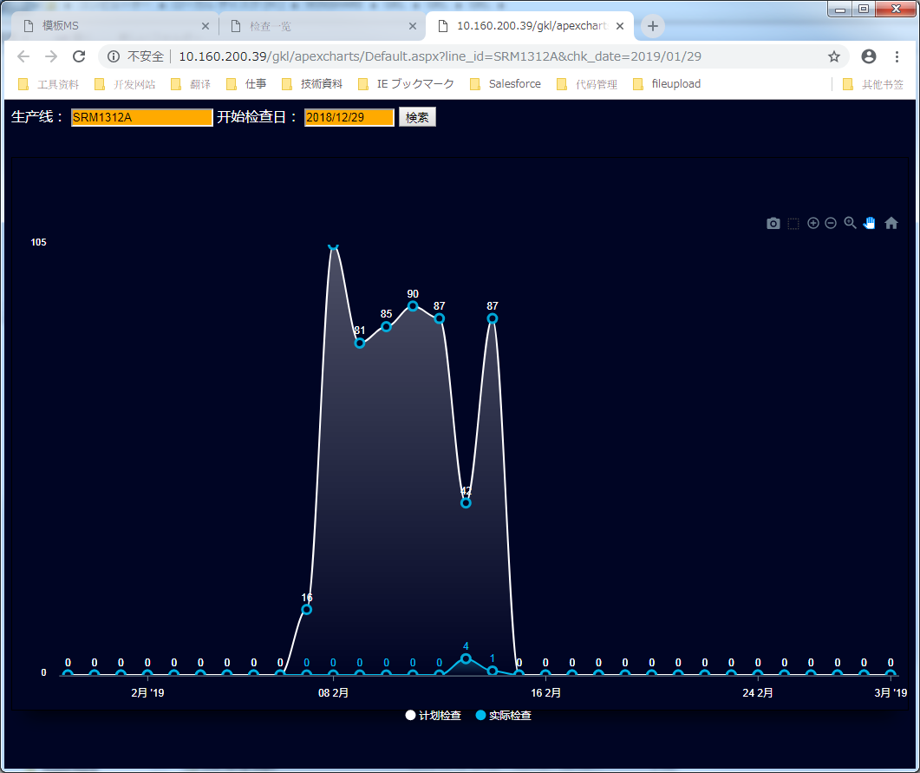

 | 扫描器APP

 |  | 因为需要使用Com扫描器 ， 所以需要一个扫描器驱动程序 ， 这个就是下载驱动程序的 ， 扫描前请打开本程序

需要根据实际的扫描器 进行选择

检查明細
画面名： |  | 治具MS |  |  | 作成日： | 2019/01/07 作成

画面

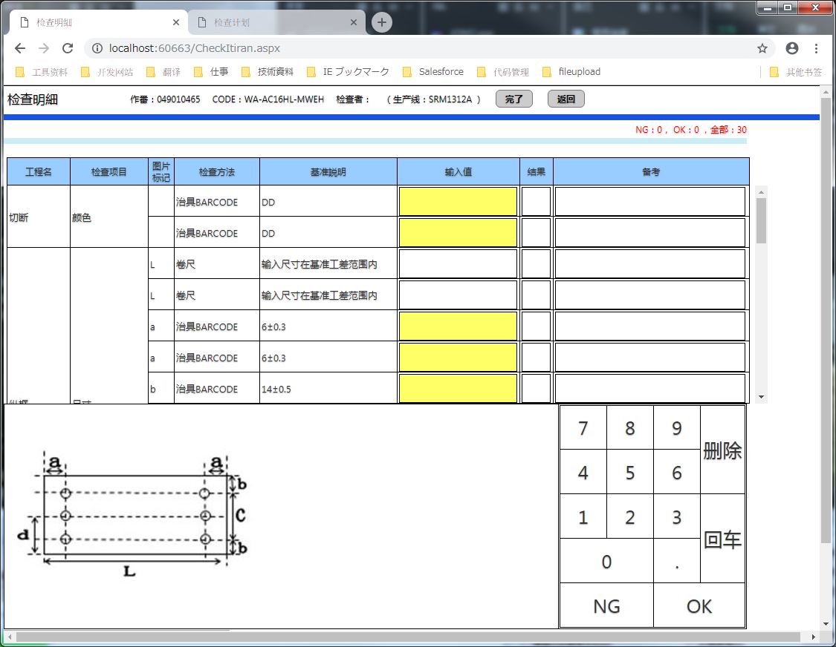

黄色 可扫描

输入值 获得焦点时，如果有对应图片 那么表示

机能概要
 | 治具MS维护
治具MS

t_check_ms

t_check_result

机能详细

 | 返回Button
 |  | MENU画面返回

 | PAGE LOAD
 |  | 根据前画面取得的 检查No 取得 对应的明细数据 ，表示到画面上

 | 输入值 ：
 |  | 可 扫描项目（检查方法区分：1） 背景色 黄色
 |  | 普通输入项目（检查方法区分：0） 背景色 白
 |  | 直接判定项目（检查方法区分：2） 背景色 灰 |  | 不可输入 ，只能在小键盘 选 OK，NG

 | 小键盘
 |  | 删除 | ：选择的输入值 清空
 |  | 回车 | ：选择的输入值 检查 ，检查结果（OK,NG）放到结果栏， 焦点 放到下一行
 |  |  | 更新对应的检查结果明显 （记录 输入值，备考，和这一行的 检查基准）

 |  | OK，NG | ：选择的输入值 检查 ，（OK,NG）放到结果栏
 |  |  | 更新对应的检查结果明显 （记录 输入值，备考，和这一行的 检查基准）
 | 画面操作
 |  | 回车 | ：选择的输入值 检查 ，检查结果（OK,NG）放到结果栏， 焦点 放到下一行
 |  |  | 更新对应的检查结果明显 （记录 输入值，备考，和这一行的 检查基准）

 | 检查方法：
 |  | 检查方法公式 设置的和JS 检查命令一致， 比较输入值与基准值 ，返回TRUE时 OK，False时 NG

